uvod
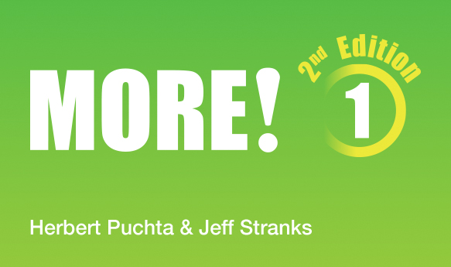

Vítáme vás ve slovníčku druhé edice učebnice MORE! Slovíčka jsme uspořádáli podle lekcí a podle abecedy - přepínejte ve spodní části obrazovky. Našli jste překlepy nebo vám nějaké slovíčko chybí? Dejte nám vědět a slovníček doplníme. Váš tým Cambridge University Press

